关系图
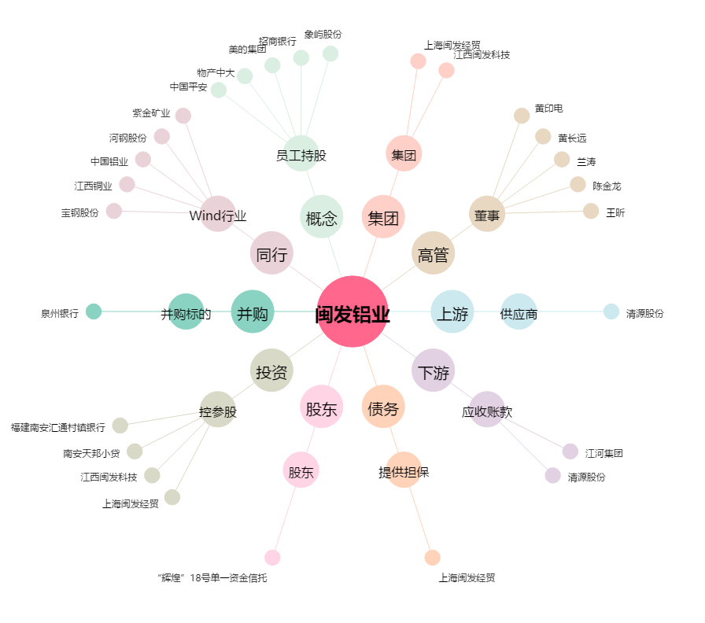
闽发铝业[002578.SZ] - 关系概览图

